Tổng quan đối tác
Project Name | THIẾT KẾ VÀ PHÁT TRIỂN WEBSITE MẠNG XÃ HỘI DU LỊCH KHÁM PHÁ MIỀN TRUNG TÍCH HỢP AI VÀ CHECK-IN/CHECK-OUT ĐIỆN TỬ
Module Code | Tổng quan đối tác
 | Hoàn thành | Lỗi | Chưa kiểm tra | Bị chặn | Tổng lần kiểm tra
Round 1 | 5 | 3 | 0 | 0 | 8
Round 2 | 6 | 2 | 0 | 0 | 8

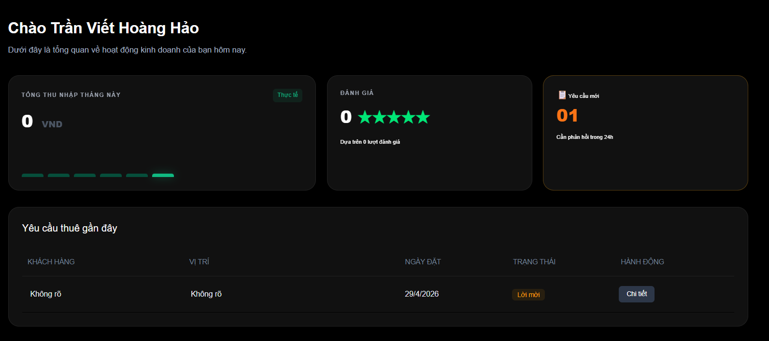
Test Case ID | Mô tả | Quy trình | Điều kiện tiên quyết | Kết quả mong đợi | Kết quả thực tế | Kết quả |  |  |  |  |  | Chú thích
 |  |  |  |  |  | Vòng 1 |  |  | Vòng 2
 |  |  |  |  |  | Trạng thái | Ngày kiểm tra | Người kiểm tra | Trạng thái | Ngày kiểm tra | Người kiểm tra
GUI_SHOW Tổng quan đối tác
GUI-TGDT01 | [Card] Thống kê tổng thu nhập |  |  | -Text color : white -Status : enable |  | Passed | 2026-03-05 | Kiên | Passed | 2026-05-05 | Đức
GUI-TGDT02 | [Card] Đánh giá |  |  | -Text color : white -Status : enable |  | Passed | 2026-03-05 | Kiên | Passed | 2026-05-05 | Đức
GUI-TGDT03 | [Card] Yêu cầu mới |  |  | -Text color : white -Status : enable |  | Passed | 2026-03-05 | Kiên | Passed | 2026-05-05 | Đức
GUI-TGDT04 | [List] Yêu cầu thuê |  |  | -Text color : white -Status : enable |  | Passed | 2026-03-05 | Kiên | Passed | 2026-05-05 | Đức
GUI-TGDT05 | [Button] Chi tiết |  |  | -Text color : white -Status : enable |  | Passed | 2026-03-05 | Kiên | Passed | 2026-05-05 | Đức
FUNCTION_SHOW Tổng quan đối tác
FUNC-TGDT01 | Tự động cập nhật số liệu | Thay đổi trạng thái 1 lời mời từ "Mới" sang "Xác nhận" | Hệ thống có dữ liệu | Con số trên các Card thống kê tự động cập nhật đúng theo trạng thái mới. | Trạng thái lỗi | Failed | 2026-03-05 | Kiên | Failed | 2026-05-05 | Đức
FUNC-TGDT02 | Xem chi tiết khách hàng đang yêu cầu thuê | Nhấn vào nút "Xem chi tiết" của một khách hàng | Đã có nhóm trong danh sách | Hệ thống hiển thị pop-up chi tiết của khách hàng đó | Hệ thống hiển thị chi tiết của khách hàng | Failed | 2026-03-05 | Kiên | Passed | 2026-05-05 | Đức
FUNC-TGDT03 | Tự động cập nhật trạng thái | Cập nhật trạng thái "Đang chờ" sang "Đã Duyệt" | Đã duyệt yêu cầu thuê của một khách hàng | Trạng thái tự động cập nhật sang "Đã Duyệt" | Trạng thái lỗi | Failed | 2026-03-05 | Kiên | Failed | 2026-05-05 | Đức

Chỉnh sửa hồ sơ
Project Name | THIẾT KẾ VÀ PHÁT TRIỂN WEBSITE MẠNG XÃ HỘI DU LỊCH KHÁM PHÁ MIỀN TRUNG TÍCH HỢP AI VÀ CHECK-IN/CHECK-OUT ĐIỆN TỬ
Module Code | Chỉnh sửa hồ sơ
 | Hoàn thành | Lỗi | Chưa kiểm tra | Bị chăn | Tổng số trường hợp thử nghiệm
Round 1 | 15 | 3 | 0 | 0 | 18
Round 2 | 16 | 2 | 0 | 0 | 18
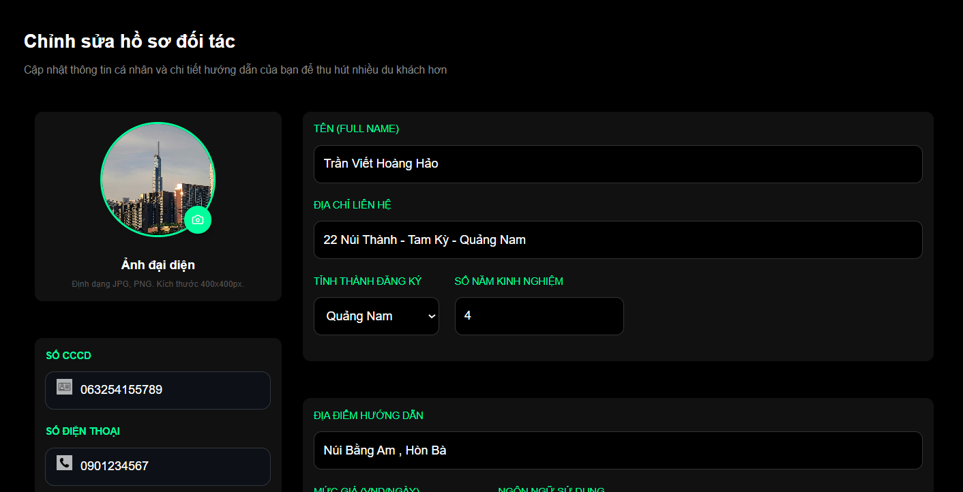 |  |  |  |  | 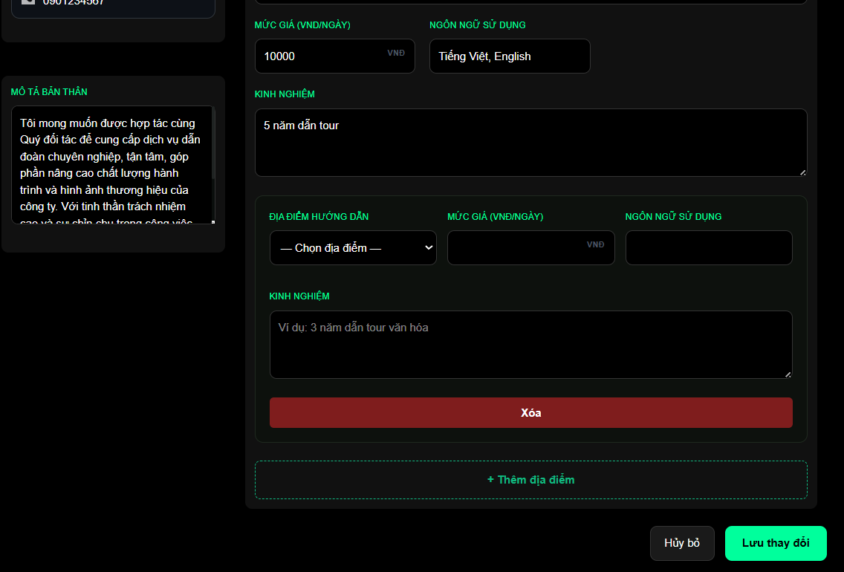
Test Case ID | Mô tả | Hành động | Điều kiện tiên quyết | Kết quả mong đợi | Kết quả thực tế | Kết quả |  |  | Kết quả |  |  | Chú thích
 |  |  |  |  |  | Vòng 1 |  |  | Vòng 2
 |  |  |  |  |  | Trạng thái | Ngày kiểm tra | Người kiểm tra | Trạng thái | Ngày kiểm tra | Người kiểm tra
GUI_SHOW Chỉnh sửa hồ sơ
GUI-CS01 | [Image] Avatar & [Button] Nút thay đổi |  |  | -Text color : white -Status : enable |  | Passed | 2026-03-05 | Kiên | Passed | 2026-05-05 | Đức
GUI-CS02 | [Button] Nút thay đổi |  |  | -Text color : white -Status : enable |  | Passed | 2026-03-05 | Kiên | Passed | 2026-05-05 | Đức
GUI-CS03 | [Textbox] Tên |  |  | -Text color : white -Status : enable |  | Passed | 2026-03-05 | Kiên | Passed | 2026-05-05 | Đức
GUI-CS04 | [Textbox] Địa chỉ liên hệ |  |  | -Text color : white -Status : enable |  | Passed | 2026-03-05 | Kiên | Passed | 2026-05-05 | Đức
GUI-CS05 | [Dropdown] Tỉnh/Thành đăng ký |  |  | -Text color : white -Status : enable |  | Passed | 2026-03-05 | Kiên | Passed | 2026-05-05 | Đức
GUI-CS06 | [Textbox] Số năm kinh nghiệm |  |  | -Text color : white -Status : enable |  | Passed | 2026-03-05 | Kiên | Passed | 2026-05-05 | Đức
GUI-CS07 | [Textarea] Mô tả bản thân |  |  | -Text color : white -Status : enable |  | Passed | 2026-03-05 | Kiên | Passed | 2026-05-05 | Đức
GUI-CS08 | [Card] Địa điểm hướng dẫn mới |  |  | -Text color : white -Status : enable |  | Passed | 2026-03-05 | Kiên | Passed | 2026-05-05 | Đức
GUI-CS09 | [Button] Thêm địa điểm hướng dẫn mới |  |  | -Text color : white -Status : enable |  | Passed | 2026-03-05 | Kiên | Passed | 2026-05-05 | Đức
GUI-CS10 | [Button] Hủy bỏ |  |  | -Text color : white -Status : enable |  | Passed | 2026-03-05 | Kiên | Passed | 2026-05-05 | Đức
GUI-CS11 | [Button] Lưu thay đổi |  |  | -Text color : white -Status : enable |  | Passed | 2026-03-05 | Kiên | Passed | 2026-05-05 | Đức
FUNCTION_SHOW Chỉnh sửa hồ sơ
FUNC-CS01 | Thay đổi ảnh đại diện | Nhấn icon Camera và chọn ảnh mới |  | Ảnh mới hiển thị thay thế ảnh cũ trong khung tròn ngay lập tức | Hệ thống thông báo "Cập nhật thành công" | Passed | 2026-03-05 | Kiên | Passed | 2026-05-05 | Đức
FUNC-CS02 | Cập nhật thông tin cơ bản | Sửa Tên/Địa chỉ và nhấn "Lưu thay đổi" | Dữ liệu không được để trống | Hệ thống thông báo cập nhật thành công và hiển thị dữ liệu mới trên hồ sơ công khai | Hệ thống thông báo "Cập nhật thành công" | Passed | 2026-03-05 | Kiên | Passed | 2026-05-05 | Đức
FUNC-CS03 | Thêm địa điểm hướng dẫn mới | Nhấn "Thêm địa điểm hướng dẫn mới" và điền thông tin |  | Hệ thống tạo thêm form tạo danh sách | Hệ thống tạo thêm form tạo danh sách | Passed | 2026-03-05 | Kiên | Passed | 2026-05-05 | Đức
FUNC-CS04 | Xóa địa điểm hướng dẫn | Nhấn nút "Xóa" (màu đỏ) tại form khối địa điểm |  | Form thông tin địa điểm đó biến mất khỏi giao diện chỉnh sửa. | Xóa thêm địa điểm thành công | Passed | 2026-03-05 | Kiên | Passed | 2026-05-05 | Đức
FUNC-CS05 | Kiểm tra logic nhập giá | Nhập số âm hoặc chữ vào ô "Mức giá" |  | Hệ thống báo lỗi và yêu cầu nhập số dương. | Hệ thống không báo lỗi | Failed | 2026-03-05 | Kiên | Failed | 2026-05-05 | Đức
FUNC-CS06 | Hủy bỏ chỉnh sửa | Thay đổi thông tin rồi nhấn nút "Hủy bỏ" | Đang có thay đổi chưa lưu | Hệ thống reset mặc địng bất kỳ thay đổi nào. | Nút Hủy bỏ không hoạt động | Failed | 2026-03-05 | Kiên | Failed | 2026-05-05 | Đức
FUNC-CS07 | Thay đổi "Mô tả bản thân" | Nhập thông tin mô tả | Đang ở trang Chỉnh sửa | Hệ thống cập nhật khi nhấn Lưu thay đổi | Hệ thống thông báo "Cập nhật thành công" | Failed | 2026-03-05 | Kiên | Passed | 2026-05-05 | Đức

Đăng tải các địa điểm mới
Project Name | THIẾT KẾ VÀ PHÁT TRIỂN WEBSITE MẠNG XÃ HỘI DU LỊCH KHÁM PHÁ MIỀN TRUNG TÍCH HỢP AI VÀ CHECK-IN/CHECK-OUT ĐIỆN TỬ
Module Code | Đăng tải các địa điểm mới
 | Hoàn thành | Lỗi | Chưa kiểm tra | Bị chặn | Tổng lần kiểm tra
Round 1 | 18 | 7 | 0 | 0 | 25
Round 2 | 22 | 3 | 0 | 0 | 25
 |  |  |  |  |  |  | 
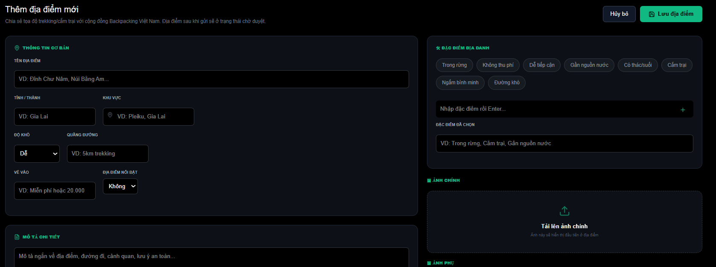
Test Case ID | Mô tả | Quy trình | Điều kiện tiên quyết | Kết quả mong đợi | Kết quả thực tế | Kết quả |  |  |  |  |  | Chú thích
 |  |  |  |  |  | Vòng 1 |  |  | Vòng 2
 |  |  |  |  |  | Trạng thái | Ngày kiểm tra | Người kiểm tra | Trạng thái | Ngày kiểm tra | Người kiểm tra
GUI_SHOW Đăng tải các địa điểm mới
GUI-DTDD01 | [Textbox] Tên địa điểm |  |  | -Text color : white -Status : enable |  | Passed | 2026-03-05 | Kiên | Passed | 2026-05-05 | Đức
GUI-DTDD02 | [Textbox] Tỉnh thành |  |  | -Text color : white -Status : enable |  | Passed | 2026-03-05 | Kiên | Passed | 2026-05-05 | Đức
GUI-DTDD03 | [Textbox] Khu vực |  |  | -Text color : white -Status : enable |  | Passed | 2026-03-05 | Kiên | Passed | 2026-05-05 | Đức
GUI-DTDD04 | [Dropdown] Độ khó |  |  | -Text color : white -Status : enable |  | Passed | 2026-03-05 | Kiên | Passed | 2026-05-05 | Đức
GUI-DTDD05 | [Textbox] Quãng đường |  |  | -Text color : white -Status : enable |  | Passed | 2026-03-05 | Kiên | Passed | 2026-05-05 | Đức
GUI-DTDD06 | [Textbox] Vé vào |  |  | -Text color : white -Status : enable |  | Passed | 2026-03-05 | Kiên | Passed | 2026-05-05 | Đức
GUI-DTDD07 | [Tag] Đặc điểm địa danh |  |  | -Text color : white -Status : enable |  | Passed | 2026-03-05 | Kiên | Passed | 2026-05-05 | Đức
GUI-DTDD08 | [Textbox] Thêm tag Địa điểm |  |  | -Text color : white -Status : enable |  | Passed | 2026-03-05 | Kiên | Passed | 2026-05-05 | Đức
GUI-DTDD09 | [Textbox] Đặc điểm đã chọn |  |  | -Text color : white -Status : enable |  | Passed | 2026-03-05 | Kiên | Passed | 2026-05-05 | Đức
GUI-DTDD10 | [Textarea] Mô tả chi tiết |  |  | -Text color : white -Status : enable |  | Passed | 2026-03-05 | Kiên | Passed | 2026-05-05 | Đức
GUI-DTDD11 | [Textarea] Giới thiệu |  |  | -Text color : white -Status : enable |  | Passed | 2026-03-05 | Kiên | Passed | 2026-05-05 | Đức
GUI-DTDD12 | [Button] Ảnh chính và ảnh phụ |  |  | -Text color : white -Status : enable |  | Failed | 2026-03-05 | Kiên | Passed | 2026-05-05 | Đức
GUI-DTDD13 | [Button] Thêm ảnh |  |  | -Text color : white -Status : enable |  | Passed | 2026-03-05 | Kiên | Passed | 2026-05-05 | Đức
GUI-DTDD14 | [Button] Hủy bỏ |  |  | -Text color : white -Status : enable |  | Passed | 2026-03-05 | Kiên | Passed | 2026-05-05 | Đức
GUI-DTDD15 | [Button] Lưu địa điểm |  |  | -Text color : white -Status : enable |  | Passed | 2026-03-05 | Kiên | Passed | 2026-05-05 | Đức
FUNCTION_SHOW Đăng tải các địa điểm mới
FUNC-DTDD01 | Kiểm tra ràng buộc để trống | Để trống "Tên địa điểm" và nhấn "Lưu địa điểm" |  | Hệ thống báo lỗi "Vui lòng nhập tên địa điểm" và không cho lưu. | Hệ thống báo lỗi "Vui lòng nhập thông tin" | Passed | 2026-03-05 | Kiên | Passed | 2026-05-05 | Đức
FUNC-DTDD02 | Chọn nhiều đặc điểm địa danh | Click chọn đồng thời "Trong rừng" và "Gần nguồn nước" |  | Các tag đã chọn đổi màu (xanh lá) để biểu thị trạng thái đã kích hoạt. | Chọn các tag thành công | Passed | 2026-03-05 | Kiên | Passed | 2026-05-05 | Đức
FUNC-DTDD03 | Thêm đặc điểm mới tùy chỉnh | Nhập văn bản vào ô "Thêm đặc điểm mới..." và nhấn Enter |  | Hệ thống tạo thêm một tag mới theo nội dung người dùng vừa nhập | Tạo tag thành công | Passed | 2026-03-05 | Kiên | Passed | 2026-05-05 | Đức
FUNC-DTDD04 | Tải lên ảnh chính | Click vào vùng "Tải lên ảnh chính" | Đã có ảnh được thêm | Cho phép chọn 1 ảnh duy nhất làm ảnh đại diện cho địa điểm. | Tải ảnh thành công | Failed | 2026-03-05 | Kiên | Passed | 2026-05-05 | Đức
FUNC-DTDD05 | Tải lên ảnh phụ | Click vào vùng "Tải lên nhiều ảnh phụ" | Đã có ảnh được thêm | Cho phép chọn cùng lúc nhiều file ảnh | Tải ảnh thành công | Failed | 2026-03-05 | Kiên | Untested | 2026-05-05 | Đức
FUNC-DTDD06 | Lưu địa điểm thành công | Điền đủ thông tin bắt buộc, upload ảnh và nhấn "Lưu địa điểm" |  | Hệ thống thông báo thành công, dữ liệu được ghi vào database và chuyển về trang danh sách. | Thông báo "Thêm địa điểm, vui lòng chờ quản trị viên duyệt" | Passed | 2026-03-05 | Kiên | Untested | 2026-05-05 | Đức
FUNC-DTDD07 | Chức năng Hủy bỏ | Nhấn nút "Hủy bỏ" sau khi đã nhập thông tin | Đang có dữ liệu đang nhập | Hệ thống reset lại trang mặc định | Hệ thống reset lại trang mặc định | Failed | 2026-03-05 | Kiên | Passed | 2026-05-05 | Đức
FUNC-DTDD08 | Sai định dạng ảnh | Tải lên file không phải ảnh (VD: file .pdf, .docx) |  | Hệ thống từ chối file và hiển thị cảnh báo định dạng không hợp lệ. | Hệ thống không báo lỗi, file được thêm vào | Failed | 2026-03-05 | Kiên | Failed | 2026-05-05 | Đức
FUNC-DTDD09 | Nhập số âm cho quãng đường | Nhập "-5km" vào ô quãng đường |  | Hệ thống không chấp nhận giá trị âm hoặc tự động chuyển về 0. | Hệ thống không báo lỗi | Failed | 2026-03-05 | Kiên | Failed | 2026-05-05 | Đức
FUNC-DTDD10 | Logic trạng thái | Kiểm tra sau khi nhấn "Lưu địa điểm" |  | Địa điểm phải xuất hiện trong danh sách "Quản lý địa điểm" của Quản trị viên với trạng thái là "Chờ duyệt". | Đang ở trạng thái "Đã duyệt" | Failed | 2026-03-05 | Kiên | Failed | 2026-05-05 | Đức

Nhận,Từ chối yêu cầu thuê, lời
Project Name | THIẾT KẾ VÀ PHÁT TRIỂN WEBSITE MẠNG XÃ HỘI DU LỊCH KHÁM PHÁ MIỀN TRUNG TÍCH HỢP AI VÀ CHECK-IN/CHECK-OUT ĐIỆN TỬ
Module Code | Nhận/Từ chối yêu cầu thuê, lời mời nhóm
 | Hoàn thành | Lỗi | Chưa kiểm tra | Bị chặn | Tổng lần kiểm tra
Round 1 | 8 | 3 | 0 | 0 | 11
Round 2 | 10 | 1 | 0 | 0 | 11
 |  |  |  |  |  |  | 
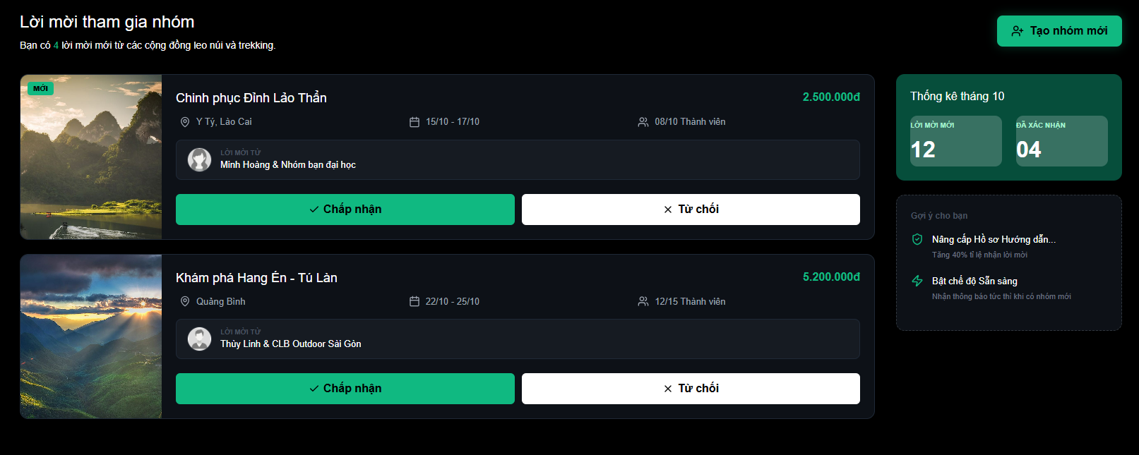
Test Case ID | Mô tả | Quy trình | Điều kiện tiên quyết | Kết quả mong đợi | Kết quả thực tế | Kết quả |  |  |  |  |  | Chú thích
 |  |  |  |  |  | Vòng 1 |  |  | Vòng 2
 |  |  |  |  |  | Trạng thái | Ngày kiểm tra | Người kiểm tra | Trạng thái | Ngày kiểm tra | Người kiểm tra
GUI_SHOW Nhận/Từ chối yêu cầu thuê, lời mời nhóm
GUI-LM01 | [Label] Số lượng lời mời mới |  |  | -Text color : white -Status : enable |  | Passed | 2026-03-05 | Kiên | Passed | 2026-05-05 | Đức
GUI-LM02 | [Card] Danh sách lời mời |  |  | -Text color : white -Status : enable |  | Passed | 2026-03-05 | Kiên | Passed | 2026-05-05 | Đức
GUI-LM03 | [Button] Chấp nhận |  |  | -Text color : white -Status : enable |  | Passed | 2026-03-05 | Kiên | Passed | 2026-05-05 | Đức
GUI-LM04 | [Button] Từ chối |  |  | -Text color : white -Status : enable |  | Passed | 2026-03-05 | Kiên | Passed | 2026-05-05 | Đức
GUI-LM05 | [Stats] Thống kê tháng |  |  | -Text color : white -Status : enable |  | Passed | 2026-03-05 | Kiên | Passed | 2026-05-05 | Đức
GUI-LM06 | [Card] Nhóm của tôi |  |  | -Text color : green -Status : enable |  | Passed | 2026-03-05 | Kiên | Passed | 2026-05-05 | Đức
FUNCTION_SHOW Nhận/Từ chối yêu cầu thuê, lời mời nhóm
FUNC-LM01 | Chấp nhận lời mời thành công | Nhấn nút "Chấp nhận" trên một lời mời cụ thể | Có ít nhất 1 lời mời | Lời mời đó biến mất khỏi danh sách chờ, số lượng thống kê "Đã xác nhận" tăng lên 1. | Nút Chấp nhận hoạt động | Failed | 2026-03-05 | Kiên | Passed | 2026-05-05 | Đức
FUNC-LM02 | Từ chối lời mời | Nhấn nút "Từ chối" trên một lời mời | Có ít nhất 1 lời mời | Hệ thống xóa lời mời khỏi danh sách và gửi thông báo (nếu có) cho người gửi. | Nút Từ chối hoạt động | Failed | 2026-03-05 | Kiên | Passed | 2026-05-05 | Đức
FUNC-LM03 | Kiểm tra logic đầy nhóm | Nhấn "Chấp nhận" khi nhóm đã đủ số lượng (VD: 10/10) | Nhóm đã full thành viên | Hệ thống báo lỗi "Nhóm đã đủ thành viên" và không cho phép tham gia. | Hệ thống không báo lỗi | Failed | 2026-03-05 | Kiên | Failed | 2026-05-05 | Đức
FUNC-LM04 | Xem chi tiết nhóm | Nhấn vào chi tiết thông tin của nhóm | Đang ở danh sách nhóm của tôi | Hệ thống điều hướng sang trang chi tiết của nhóm | Hệ thống điều hướng sang trang chi tiết của nhóm | Passed | 2026-03-05 | Kiên | Passed | 2026-05-05 | Đức
FUNC-LM05 | Tạo nhóm mới | Nhấn vào nút Tạo nhóm mới |  | Hiển thị pop-up của Tạo nhóm mới | Hệ thống hiển thị pop-up của Tạo nhóm mới | Passed | 2026-03-05 | Kiên | Passed | 2026-05-05 | Đức

Tạo nhóm mới (Đối tác)
Project Name | THIẾT KẾ VÀ PHÁT TRIỂN WEBSITE MẠNG XÃ HỘI DU LỊCH KHÁM PHÁ MIỀN TRUNG TÍCH HỢP AI VÀ CHECK-IN/CHECK-OUT ĐIỆN TỬ
Module Code | Tạo nhóm mới (Đối tác)
 | Hoàn thành | Lỗi | Chưa kiểm tra | Bị chăn | Tổng số trường hợp thử nghiệm
Round 1 | 10 | 9 | 0 | 0 | 19
Round 2 | 11 | 8 | 0 | 0 | 19
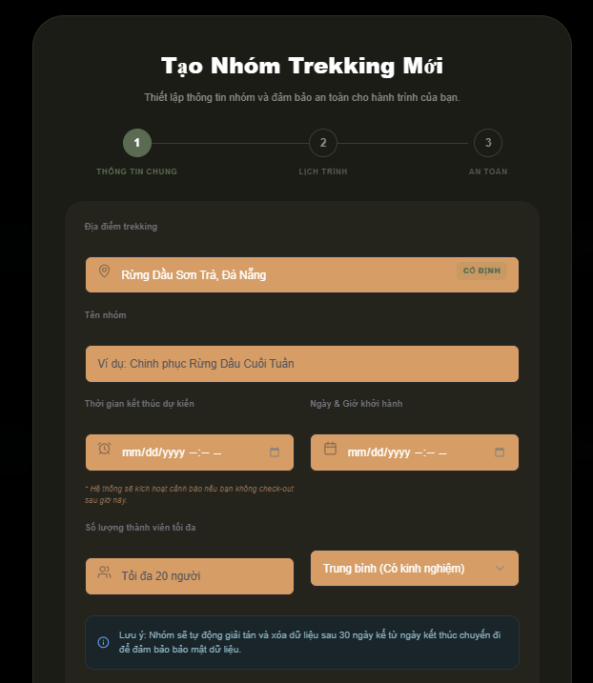 |  |  | 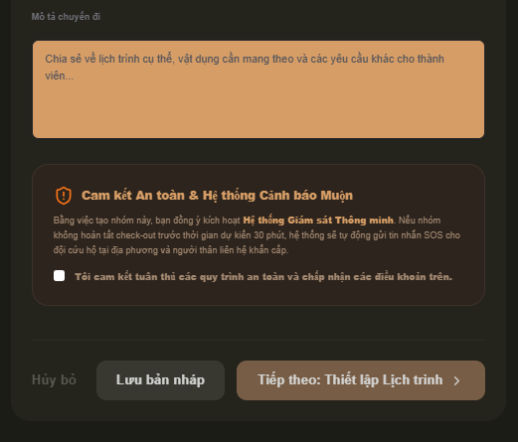 |  |  | 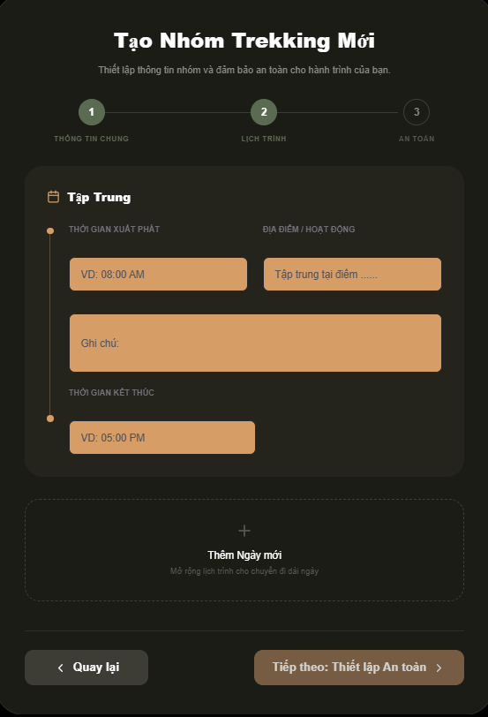 |  |  |  | 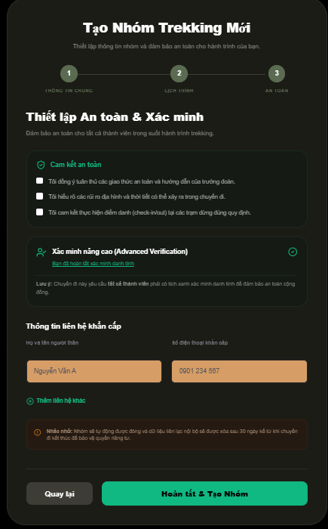
Test Case ID | Mô tả | Hành động | Điều kiện tiên quyết | Kết quả mong đợi | Kết quả thực tế | Kết quả |  |  | Kết quả |  |  | Chú thích
 |  |  |  |  |  | Vòng 1 |  |  | Vòng 2
 |  |  |  |  |  | Trạng thái | Ngày kiểm tra | Người kiểm tra | Trạng thái | Ngày kiểm tra | Người kiểm tra
GUI_SHOW Tạo nhóm mới (Đối tác)
GUI-TNDT01 | [Stepper] Thanh tiến trình 3 bước |  | Đã nhấn "Tạo nhóm mới" | -Text color : white -Status : enable |  | Passed | 2026-03-05 | Kiên | Passed | 2026-05-05 | Đức
GUI-TNDT02 | [Textbox] Địa điểm Trekking |  | Đang ở Bước 1 | -Text color : grey -Status : enable |  | Passed | 2026-03-05 | Kiên | Passed | 2026-05-05 | Đức
GUI-TNDT03 | [Textbox] Tên nhóm |  | Đang ở Bước 1 | -Text color : grey -Status : enable |  | Passed | 2026-03-05 | Kiên | Passed | 2026-05-05 | Đức
GUI-TNDT04 | [DateTime] Thời gian Khởi hành & Kết thúc |  | Đang ở Bước 1 | -Text color : white -Status : enable |  | Passed | 2026-03-05 | Kiên | Passed | 2026-05-05 | Đức
GUI-TNDT05 | [Dropdown] Cấp độ kỹ năng |  | Đang ở Bước 1 | -Text color : black -Status : enable |  | Passed | 2026-03-05 | Kiên | Passed | 2026-05-05 | Đức
GUI-TNDT06 | [Card] Khối lịch trình (B2) |  | Đang ở Bước 2 | -Text color : black -Status : enable |  | Passed | 2026-03-05 | Kiên | Passed | 2026-05-05 | Đức
GUI-TNDT07 | [Button] Thêm Ngày mới |  | Đang ở Bước 2 | -Text color : black -Status : enable |  | Passed | 2026-03-05 | Kiên | Passed | 2026-05-05 | Đức
GUI-TNDT08 | [Checkbox] Cam kết an toàn |  | Đang ở Bước 3 | -Text color : black -Status : enable |  | Failed | 2026-03-05 | Kiên | Passed | 2026-05-05 | Đức
GUI-TNDT09 | [Textbox] Thông tin khẩn cấp |  | Đang ở Bước 3 | -Text color : black -Status : enable |  | Passed | 2026-03-05 | Kiên | Passed | 2026-05-05 | Đức
GUI-TNDT10 | [Button] Quay lại |  | Đang ở Bước 2 hoặc 3 | -Text color : white -Status : enable |  | Passed | 2026-03-05 | Kiên | Passed | 2026-05-05 | Đức
GUI-TNDT11 | [Button] Hoàn tất & Tạo Nhóm |  | Đang ở Bước 3 | -Text color : white -Status : enable |  | Passed | 2026-03-05 | Kiên | Passed | 2026-05-05 | Đức
FUNCTION_SHOW Tạo nhóm mới (Đối tác)
FUNC-TNDT01 | Kiểm tra ràng buộc để trống B1 | Nhấn "Tiếp theo" khi chưa nhập Tên nhóm | Đang ở Bước 1 | Hệ thống báo lỗi "Vui lòng nhập tên nhóm" và không cho chuyển bước. | Hệ thống không báo lỗi, không có ràng buộc | Failed | 2026-03-05 | Kiên | Failed | 2026-05-05 | Đức
FUNC-TNDT02 | Ràng buộc logic thời gian | Chọn Ngày kết thúc trước Ngày khởi hành | Đang ở Bước 1 | Hệ thống báo lỗi và yêu cầu điều chỉnh lại thời gian hợp lệ. | Hệ thống không báo lỗi, không có ràng buộc | Failed | 2026-03-05 | Kiên | Failed | 2026-05-05 | Đức
FUNC-TNDT03 | Thêm lịch trình ngày mới | Nhấn vào khung "+ Thêm Ngày mới" | Đang ở Bước 2 | Hệ thống tạo thêm một khối lịch trình cho ngày tiếp theo (Ngày 2, Ngày 3...). | Nút không hoạt động | Failed | 2026-03-05 | Kiên | Failed | 2026-05-05 | Đức
FUNC-TNDT04 | Xóa lịch trình ngày | Nhấn icon "X" hoặc "Xóa" trên một khối ngày | Đã có ít nhất 2 khối ngày | Khối lịch trình tương ứng bị xóa, các khối còn lại tự động cập nhật số thứ tự ngày. | Hệ thống không báo lỗi | Failed | 2026-03-05 | Kiên | Failed | 2026-05-05 | Đức
FUNC-TNDT05 | Quay lại các bước | Nhấn nút "Quay lại" | Đang ở Bước 2 hoặc 3 | Hệ thống quay lại bước trước đó | Hệ thống quay lại các bước trước đó | Passed | 2026-03-05 | Kiên | Passed | 2026-05-05 | Đức
FUNC-TNDT06 | Ràng buộc cam kết B3 | Nhấn "Hoàn tất" khi chưa tích đủ 3 ô cam kết | Đang ở Bước 3 | Hệ thống thông báo yêu cầu người dùng xác nhận đầy đủ các điều khoản an toàn. | Hệ thống không báo lỗi, không có ràng buộc | Failed | 2026-03-05 | Kiên | Failed | 2026-05-05 | Đức
FUNC-TNDT07 | Kiểm tra SĐT khẩn cấp | Nhập số điện thoại không đủ 10 chữ số | Đang ở Bước 3 | Hệ thống báo lỗi định dạng số điện thoại không hợp lệ. | Hệ thống không báo lỗi, không có ràng buộc | Failed | 2026-03-05 | Kiên | Failed | 2026-05-05 | Đức
FUNC-TNDT08 | Hoàn tất tạo nhóm | Nhấn "Hoàn tất & Tạo Nhóm" | Đã điền đủ và đúng thông tin 3 bước | Hệ thống tạo nhóm thành công, hiển thị thông báo | Hệ thống không hiển thị thông báo | Failed | 2026-03-05 | Kiên | Failed | 2026-05-05 | Đức

Nhóm chat (Đối tác)
Project Name | THIẾT KẾ VÀ PHÁT TRIỂN WEBSITE MẠNG XÃ HỘI DU LỊCH KHÁM PHÁ MIỀN TRUNG TÍCH HỢP AI VÀ CHECK-IN/CHECK-OUT ĐIỆN TỬ
Module Code | Nhóm chat (Đối tác)
 | Hoàn thành | Lỗi | Chưa kiểm tra | Bị chăn | Tổng số trường hợp thử nghiệm
Round 1 | 14 | 13 | 0 | 0 | 27
Round 2 | 17 | 10 | 0 | 0 | 27

Test Case ID | Mô tả | Hành động | Điều kiện tiên quyết | Kết quả mong đợi | Kết quả thực tế | Kết quả |  |  | Kết quả |  |  | Chú thích
 |  |  |  |  |  | Vòng 1 |  |  | Vòng 2
 |  |  |  |  |  | Trạng thái | Ngày kiểm tra | Người kiểm tra | Trạng thái | Ngày kiểm tra | Người kiểm tra
GUI_SHOW Group chat
GUI-GC01 | [Label] Tên nhóm |  |  | -Text color : white -Status : enable |  | Passed | 2026-03-05 | Kiên | Passed | 2026-05-05 | Đức
GUI-GC02 | [Button] Thao tác nhanh (Sidebar) |  |  | -Text color : white -Status : enable |  | Passed | 2026-03-05 | Kiên | Passed | 2026-05-05 | Đức
GUI-GC03 | [Button] Thông tin (Sidebar) |  |  | -Text color : white -Status : enable |  | Passed | 2026-03-05 | Kiên | Passed | 2026-05-05 | Đức
GUI-GC04 | [Textbox] Thanh chat |  |  | -Text color : white -Status : enable |  | Passed | 2026-03-05 | Kiên | Passed | 2026-05-05 | Đức
GUI-GC05 | [List] Hành trình |  |  | -Text color : white -Status : enable |  | Passed | 2026-03-05 | Kiên | Passed | 2026-05-05 | Đức
GUI-GC06 | [List] Thành viên |  |  | -Text color : white -Status : enable |  | Passed | 2026-03-05 | Kiên | Passed | 2026-05-05 | Đức
GUI-GC07 | [Button] Check-in |  |  | -Text color : white -Status : enable |  | Passed | 2026-03-05 | Kiên | Passed | 2026-05-05 | Đức
GUI-GC08 | [Button] Check-out |  |  | -Text color : white -Status : enable |  | Passed | 2026-03-05 | Kiên | Passed | 2026-05-05 | Đức
GUI-GC09 | [Button] Gửi tin nhắn |  |  | -Text color : white -Status : enable |  | Passed | 2026-03-05 | Kiên | Passed | 2026-05-05 | Đức
GUI-GC10 | [Button] Thêm ảnh |  |  | -Text color : white -Status : enable |  | Passed | 2026-03-05 | Kiên | Passed | 2026-05-05 | Đức
FUNCTION_SHOW Group chat
FUNC-GC01 | Chọn các chức năng Thông tin trên sidebar | Nhấn các nút Thông tin chuyến đi (Điểm hẹn, Mô tả chuyến đi, Cam kết) trên Sidebar | Đang trong giao diện Group chat | Hệ thống hiển thị thông tin tương ứng với button đã chọn. | Chức năng sidebar không hoạt động | Failed | 2026-03-05 | Kiên | Failed | 2026-05-05 | Đức
FUNC-GC02 | Mời thành viên | Nhấn nút Thao tác nhanh (Mời thành viên) trên Sidebar | Đang trong giao diện Group chat | Hệ thống hiển thị thông tin link tham gia nhóm, thành viên đã tham gia nhóm có thể copy link để mời thêm thành viên tham gia. | Chức năng sidebar không hoạt động | Failed | 2026-03-05 | Kiên | Failed | 2026-05-05 | Đức
FUNC-GC03 | Xem ảnh nhóm | Nhấn nút Thao tác nhanh (Kho ảnh nhóm) trên Sidebar | Đang trong giao diện Group chat | Hệ thống hiển thị các ảnh đã gửi trong kho ảnh nhóm, người dùng có thể click vảo ảnh để xem chi tiết. | Chức năng sidebar không hoạt động | Failed | 2026-03-05 | Kiên | Failed | 2026-05-05 | Đức
FUNC-GC04 | Gửi tin nhắn thành công | Nhấn nút Gửi tin nhắn hoặc Enter | Nhập nội dung tin nhắn vào trong ô Textbox | Hệ thống hiển thị tin nhắn theo đúng thời gian thực được gửi đi. | Hiển thị tin nhắn theo đúng thời gian thực được gửi đi. | Passed | 2026-03-05 | Kiên | Passed | 2026-05-05 | Đức
FUNC-GC05 | Gửi tin nhắn rỗng | Nhấn nút Gửi tin nhắn hoặc Enter | Không nhập nội dung gì vào Textbox | Hệ thống không hiển thị. | Hệ thống không hiển thị. | Passed | 2026-03-05 | Kiên | Passed | 2026-05-05 | Đức
FUNC-GC06 | Gửi tin nhắn vi phạm tiêu chuẩn cộng đồng | Nhấn nút Gửi tin nhắn hoặc Enter | Nhập nội dung tin nhắn vi phạm tiêu chuẩn cộng đồng | Hệ thống thông báo tin nhắn chứa nội dung vi phạm tiêu chuẩn cộng đồng. | Hệ thống thông báo tin nhắn chứa nội dung vi phạm tiêu chuẩn cộng đồng. | Failed | 2026-03-05 | Kiên | Passed | 2026-05-05 | Đức
FUNC-GC07 | Gửi tin nhắn dài | Nhấn nút Gửi tin nhắn hoặc Enter | Nhập nội dung tin nhắn dài | Hệ thống hiển thị tin nhắn theo đúng định dạng. | Hiển thị tin nhắn theo đúng định dạng. | Passed | 2026-03-05 | Kiên | Passed | 2026-05-05 | Đức
FUNC-GC08 | Nhận tin nhắn real-time |  | Thành viên khác trong nhóm gửi tin nhắn | Hệ thống hiển thị tin nhắn ngay theo thứ tự tin gửi sau xuất hiện dưới cuối. | Hiển thị tin nhắn theo đúng thời gian thực được gửi đi. | Passed | 2026-03-05 | Kiên | Passed | 2026-05-05 | Đức
FUNC-GC09 | Gửi ảnh thành công | Nhấn nút Thêm ảnh | Chọn ảnh gửi hợp lệ | Hệ thống hiển thị ảnh đã gửi trong khung chat theo thời gian thực | Hệ thống hiển thị hình ảnh | Failed | 2026-03-05 | Kiên | Passed | 2026-05-05 | Đức
FUNC-GC10 | Gửi ảnh sai định dạng | Nhấn nút Thêm ảnh | Chọn file không đúng định dạng | Hệ thống thông báo file đã gửi không đúng định dạng | Không có thông báo lỗi | Failed | 2026-03-05 | Kiên | Failed | 2026-05-05 | Đức
FUNC-GC11 | Gửi ảnh dung lượng lớn | Nhấn nút Thêm ảnh | Chọn ảnh có dung lượng lớn hơn 5MB | Hệ thống thông báo dung lượng ảnh quá lớn | Hiển thị thông báo dung lượng ảnh quá lớn (giới hạn 5MB) | Failed | 2026-03-05 | Kiên | Failed | 2026-05-05 | Đức
FUNC-GC12 | Gửi ảnh vi phạm tiêu chuẩn cộng đồng | Nhấn nút Thêm ảnh | Chọn ảnh vi phạm tiêu chuẩn cộng đồng | Hệ thống chặn gửi ảnh và thông báo ảnh vi phạm tiêu chuẩn cộng đồng | Chặn gửi ảnh và thông báo ảnh vi phạm tiêu chuẩn cộng đồng | Failed | 2026-03-05 | Kiên | Failed | 2026-05-05 | Đức
FUNC-GC13 | Hủy gửi ảnh | Nhấn nút Thêm ảnh | Đóng cửa sổ thư viện chọn ảnh | Không có ảnh nào được tải lên giao diện khung chat | Không có ảnh nào được tải lên giao diện khung chat | Failed | 2026-03-05 | Kiên | Failed | 2026-05-05 | Đức
FUNC-GC14 | Hiển thị ảnh real-time |  | Thành viên khác trong nhóm gửi hình ảnh | Hệ thống hiển thị hình ảnh ngay theo thứ tự gửi sau xuất hiện dưới cuối. | Hiển thị hình ảnh theo đúng thời gian thực được gửi đi. | Failed | 2026-03-05 | Kiên | Failed | 2026-05-05 | Đức
FUNC-GC15 | Check-in thành công | Nhấn nút "Check-in" | Đang trong giao diện Group chat | Hệ thống hiển thị trạng thái đã check-in thành công. | Hiển thị trạng thái đã check-in thành công và cho phép người dùng check-out. | Failed | 2026-03-05 | Kiên | Passed | 2026-05-05 | Đức
FUNC-GC16 | Check-out thành công | Nhấn nút "Check-out" | Đã thực hiện check-in trước đó | Hệ thống hiển thị trạng thái đã check-out thành công. | Hiển thị trạng thái đã check-out thành công và hoàn tất chuyến đi. | Failed | 2026-03-05 | Kiên | Failed | 2026-05-05 | Đức
FUNC-GC17 | Check-out khi chưa Check-in | Nhấn nút "Check-out" | Chưa thực hiện check-in | Nút "Check-out" bị mờ và thông báo phải thực hiện check-in trước | Check-out không thành công, hệ thống không báo lỗi | Failed | 2026-03-05 | Kiên | Failed | 2026-05-05 | Đức

